상품제안서
카스 디지털 체중계 X24 블랙 | 상품코드: F33018

 |  |  |  |  |  |  | 02-412-0044 | www.easy1.co.kr
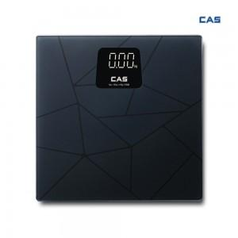

【상세/제작정보】 | 입수 5개 배송비 입수당 4000원 VAT별도 입니다.

【인쇄/포장옵션】 | 레이저, 컬러필름인쇄 / 시판박스

【공급단가】 | 수량 | 30~ | 50~ | 100~ | 300~ | 500~
*VAT별도 | 단가 | 22,500원 | 22,140원 | 21,600원 | 21,060원 | 20,700원

【상품 URL】 | https://easy1.co.kr:443/src/goods_detail.php?gdno=33018

